关系图
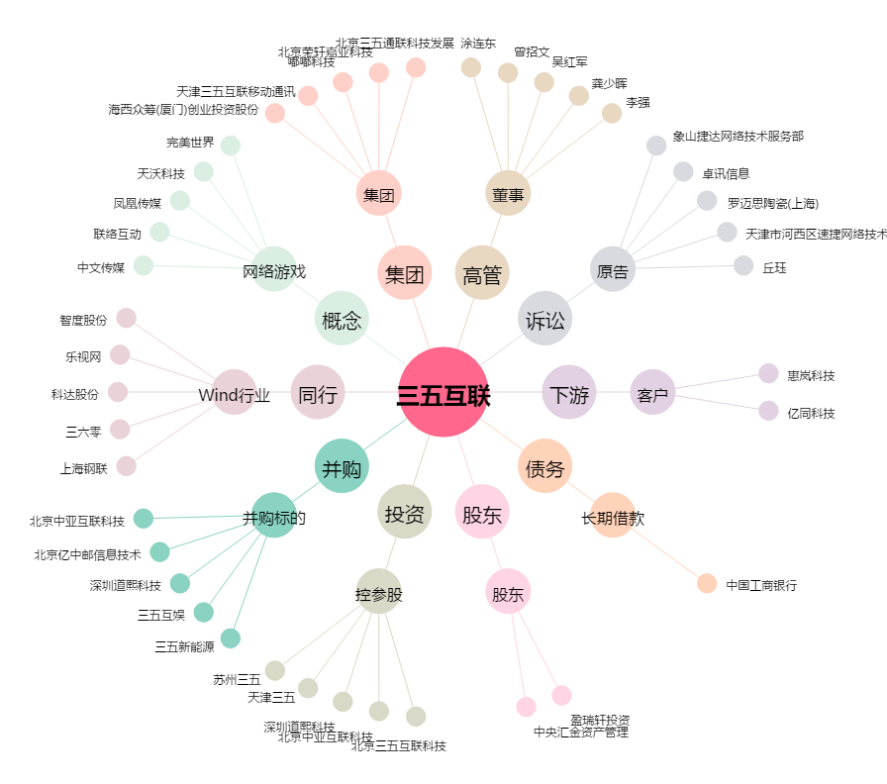
三五互联[300051.SZ] - 关系概览图

